关系图
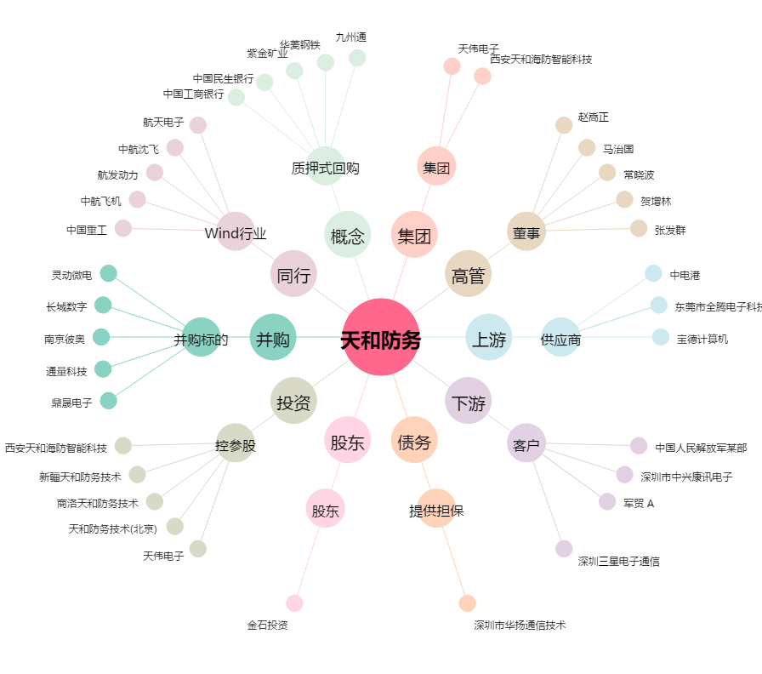
天和防务[300397.SZ] - 关系概览图

